Sheet1
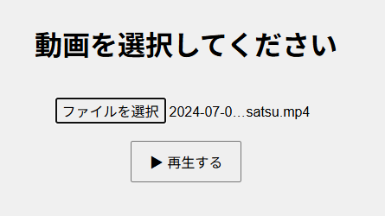

ビデオファイルを選択（ドラッグ&ドロップ可） 選択したら「再生する」ボタンを押下

(あれば)059の作ったスクリプトから生成されたtxtファイルを読み込み

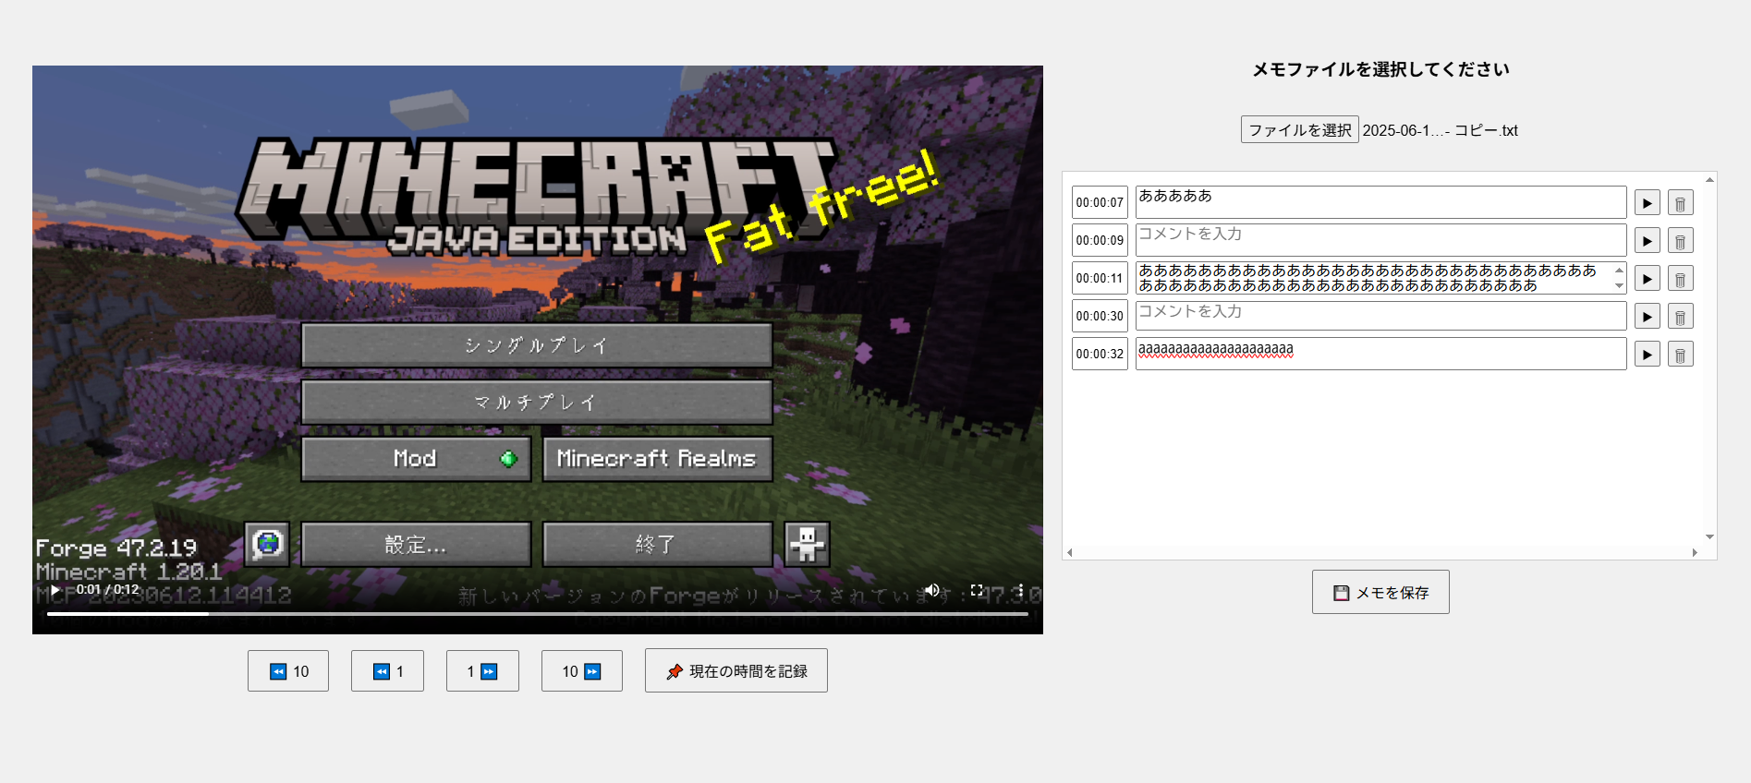

タイムスタンプを削除
タイムスタンプの位置に動画をスキップ

現在のメモを保存

10秒・1秒スキップ
タイムスタンプを追加

